关系图
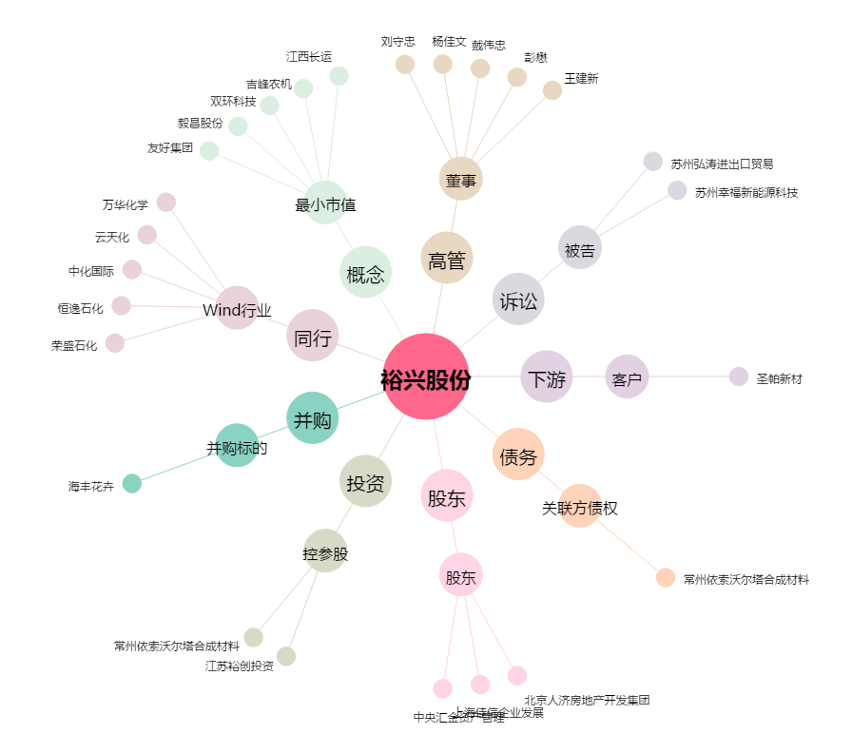
裕兴股份[300305.SZ] - 关系概览图

